Plan Content Fanpage
...
REF | Chạy QC | Feedback | Link post | Định hướng Content | Nội dung | Phụ trách | Tình trạng | Impression | Engagement | Ký tự
...
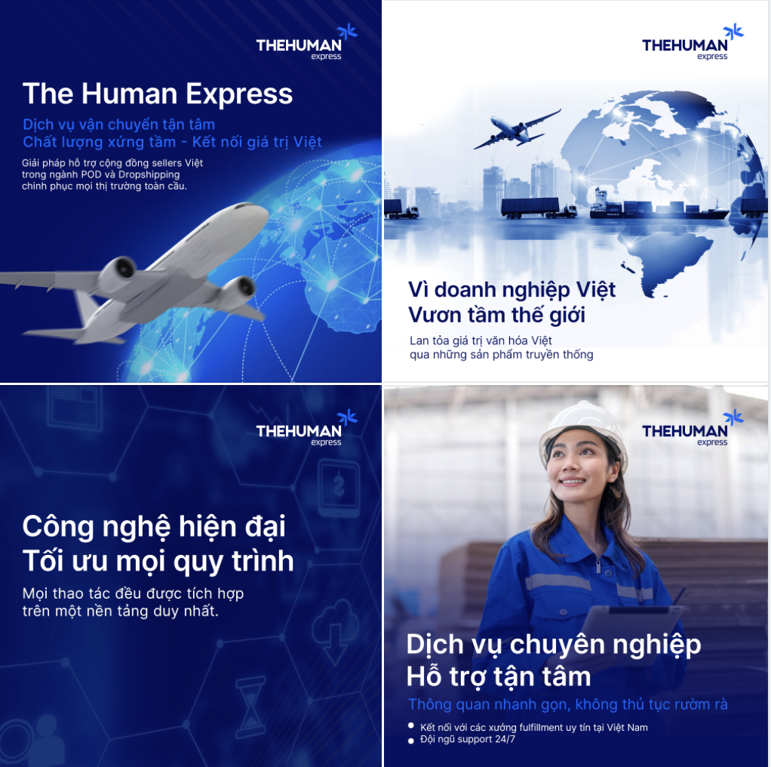
 |  |  |  | Ra đời từ 2023 với tôn chỉ mang đến những phương thức và sản phẩm tối ưu cho các sellers trong ngành POD và Dropshipping. THE - dịch vụ vận chuyển quốc tế đưa sản phẩm của người Việt ra thế giới. Bằng những nỗ lực đổi mới không ngừng, THE luôn cam kết đồng hành và hiểu rõ đặc thù thị trường, khó khăn của các doanh nghiệp Việt Nam, từ quy mô nhỏ (SMEs) đến các cá nhân/seller làm MMO. THE đóng vai trò không chỉ cung cấp dịch vụ mà còn là đối tác chiến lược, giúp doanh nghiệp Việt từng bước tiếp cận và mở rộng ra thị trường quốc tế thông qua các giải pháp thực tế. Áp dụng công nghệ hiện đại: Tối ưu quy trình vận chuyển & Trải nghiệm của khách hàng (Mọi thao tác từ đặt hàng - tracking - thanh toán đều được thực hiện trên nền tảng THE ) - USPs: 1. Công nghệ hiện đại - Tối ưu hóa quy trình vận chuyển: Cung cấp giải pháp toàn diện từ tạo đơn hàng, theo dõi vận chuyển đến thanh toán, tất cả gói gọn trên một nền tảng duy nhất - Dễ dàng sử dụng, tiết kiệm thời gian & chi phí 2. Dịch vụ chuyên nghiệp - Hỗ trợ thông quan và vận chuyển: Dịch vụ bảo hiểm vận chuyển, xử lý nhanh chóng, không mất thời gian và không phát sinh chi phí - Tư vấn tận tâm: Đội ngũ support 24/7 sẵn sàng đưa ra giải pháp vận chuyển tối ưu, phù hợp với từng nhu cầu. - Kết nối network uy tín: Liên kết với các xưởng fulfillment Việt Nam chất lượng cao, giúp seller tiếp cận dịch vụ base cost thấp, tăng khả năng cạnh tranh. 3. Vì doanh nghiệp Việt - Thấu hiểu khó khăn của doanh nghiệp & am hiểu thị trường: THE mang đến những giải pháp vận chuyển tối ưu nhất - Mang giá trị văn hóa Việt ra thế giới: Đưa các sản phẩm thủ công mỹ nghệ, nông sản, và hàng công nghiệp nhẹ đặc trưng của Việt Nam đến người tiêu dùng quốc tế, đóng vai trò là cầu nối văn hóa và thương mại. | THE HUMAN EXPRESS - Dịch vụ vận chuyển tận tâm, chất lượng xứng tầm, kết nối giá trị Việt Bắt nguồn từ niềm tự hào về tinh thần sáng tạo và khát vọng vươn xa, THE - The Human Express mang trong mình sứ mệnh trở thành cầu nối đưa sản phẩm Việt Nam đến với bạn bè quốc tế. Ra đời từ năm 2023, THE luôn không ngừng đổi mới để mang đến các giải pháp vượt trội, hỗ trợ cộng đồng sellers trong ngành POD và Dropshipping chinh phục mọi thị trường toàn cầu. 🌟 Giá trị mà THE mang lại: 1️⃣ Công nghệ hiện đại - Tối ưu mọi quy trình Mọi thao tác từ tạo đơn, tracking, thanh toán được tích hợp trên một nền tảng duy nhất. Dễ dàng sử dụng, tiết kiệm thời gian, chi phí và nâng cao trải nghiệm khách hàng. 2️⃣ Dịch vụ chuyên nghiệp - Hỗ trợ tận tâm Thông quan nhanh gọn: Không chờ đợi, không phát sinh chi phí. Đội ngũ support 24/7 luôn sẵn sàng tư vấn giải pháp phù hợp với mọi nhu cầu vận chuyển. Kết nối với các xưởng fulfillment uy tín tại Việt Nam, đảm bảo giá thành cạnh tranh, tăng lợi thế kinh doanh cho seller. 3️⃣ Vì doanh nghiệp Việt - Vươn tầm thế giới Hiểu rõ đặc thù thị trường và thách thức của doanh nghiệp Việt, từ SMEs đến các cá nhân làm MMO. Góp phần lan tỏa giá trị văn hóa Việt qua những sản phẩm thủ công mỹ nghệ, nông sản, và hàng công nghiệp nhẹ, khẳng định dấu ấn trên bản đồ thương mại toàn cầu. Với THE - đối tác chiến lược luôn đồng hành trên hành trình vươn xa, nơi mỗi sản phẩm không chỉ là hàng hóa mà còn là niềm tự hào về thương hiệu Việt. | Ly | NOT YET |  | đã air | 0
 |  |  |  | Bài lẻ giới thiệu 1 trong những dịch vụ của THE, để phục vụ nhu cầu gì, khách hàng nào Các dịch vụ : + Vận chuyển tiết kiệm + Vận chuyển tốc độ + Chuyển phát Đặc biệt Các Usp: + Hỗ trợ thông quan trước (tới chặng cuối vận chuyển): Bảo hiểm ship,không mất thời gian xử lý, không mất thêm chi phí + Support 24/7: Tư vấn phương án vận chuyển tối ưu, nhanh chóng + Kết nối network các xưởng fulfillment Việt Nam uy tín, chất lượng, base cost thấp | THE Express – Dẫn đầu vận chuyển quốc tế cho sellers Việt. THE Express – giải pháp vận chuyển quốc tế được, cam kết hỗ trợ tối đa cho sellers và doanh nghiệp trong hành trình đưa sản phẩm chinh phục thị trường toàn cầu. Với những dịch vụ đa dạng, thuận tiện sẽ là phương tiện chủ lực để giúp khách hàng an tâm khi trao gửi hàng hóa: 1️⃣ Vận chuyển chuyên tuyến: Mang đến giải pháp vận chuyển tối ưu cho doanh nghiệp Việt Nam, đưa hàng hóa dễ dàng tiếp cận hơn 200 quốc gia và vùng lãnh thổ thông qua mạng lưới vận chuyển mạnh mẽ, linh hoạt và đa dạng phương thức: Air, Sea, Road và Train 2️⃣ Vận chuyển tốc độ: Đảm bảo thời gian chính xác, hàng hóa được giao đến tay khách hàng quốc tế nhanh chóng ngay khi hạ tải. Dịch vụ vận chuyển với tần suất bay hàng ngày cùng quy trình thông quan nhanh chóng,xử lý thủ tục trước cả khi hàng hóa rời khỏi Việt Nam, giảm tối đa thời gian chờ đợi. 3️⃣ Chuyển phát đặc biệt: Với những mặt hàng đặc thù, việc vận chuyển an toàn, nhanh chóng và đúng quy định là yếu tố tiên quyết. Dịch vụ vận chuyển đặc biệt của THE mang đến giải pháp chuyên nghiệp, giúp bạn xử lý mọi đơn hàng khó khăn nhất một cách dễ dàng. 📩 Cùng THE Express giúp bạn kết nối, gửi trao giá trị Việt Việt ra toàn cầu! ‣ Hỗ trợ thông quan trước: Nhanh chóng, không chờ đợi, không phát sinh chi phí. ‣ Support 24/7: Tư vấn tận tâm, giúp bạn lựa chọn phương án vận chuyển tối ưu nhất. ‣ Kết nối network các xưởng fulfillment Việt Nam uy tín: Chi phí thấp, chất lượng cao, tối đa lợi nhuận. | Ly | NOT YET |  | đã air | 0
 |  |  |  | Dịch vụ của THE - Lồng ghép câu chuyện khách hàng, THE không chỉ vận chuyển hàng hóa mà còn đưa tâm tình, sự tận tâm chuyên nghiệp cho mỗi đơn hàng đưa đến tay khách. (đưa case khách hàng cụ thể - gặp khó khăn như thế nào - THE đã hỗ trợ như thế nào, đưa ra giải pháp ra sao, kết quả đạt được ra sao - Review của khách khi trải nghiệm) - có thể sử dụng ảnh khách hàng tại xưởng | Trong lĩnh vực vận chuyển quốc tế, chất lượng không chỉ nằm ở việc đưa hàng hóa đến tay người nhận. Đối với The Human Express (THE), chất lượng dịch vụ là một hành trình, nơi được chăm chút từng chi tiết để đảm bảo mỗi kiện hàng được vận chuyển không chỉ nhanh chóng, mà còn nguyên vẹn về giá trị, ý nghĩa và tâm tình. Bằng những giá trị tiên phong, THE luôn nỗ lực vượt trên cả mong đợi của khách hàng: 🌍 Mạng lưới vận chuyển toàn cầu: Với hệ thống đối tác chiến lược tại hơn 200 quốc gia, THE đảm bảo mọi kiện hàng đều được vận chuyển nhanh chóng, an toàn và đúng lịch trình. ✅ Chất lượng chuẩn quốc tế: Từ quy trình đóng gói, xử lý hàng hóa đến theo dõi hành trình vận chuyển, mọi khâu đều được THE thực hiện theo tiêu chuẩn nghiêm ngặt. 📲 Công nghệ tiên tiến: THE áp dụng công nghệ theo dõi hiện đại, cho phép khách hàng kiểm tra trạng thái và lộ trình của kiện hàng bất cứ lúc nào. ⚡️ Dịch vụ cá nhân hóa: Chúng tôi hiểu rằng mỗi kiện hàng đều mang câu chuyện riêng, vì vậy dịch vụ của THE luôn được tùy chỉnh để đáp ứng từng nhu cầu cụ thể. 👉🏻 Hãy để THE trở thành người bạn đồng hành trên hành trình kết nối trên toàn cầu. --------------- Vận chuyển quốc tế nhanh hơn, tiết kiệm hơn, linh hoạt hơn với The Human Express Địa chỉ kho có mặt tại: Hà Nội, TP Hồ Chí Minh, Đà Nẵng Head Office THE: 61 Ngụy Như Kon Tum Zalo/SĐT: 0974877007 https://thehuman.express/ | Ly | NOT YET |  | đã air | 0
 |  |  |  | Giới thiệu dịch vụ chuyển phát hàng FBA - giúp tối ưu chi phí và thời gian vận chuyển, đảm bảo hàng hóa được gửi trực tiếp đến các kho FBA của Amazon một cách nhanh chóng và hiệu quả. Nhấn mạnh việc hỗ trợ đưa mặt hàng truyền thống, thủ công Việt Nam xuất khẩu đi quốc tế. Khuyến khích các seller Việt có thể tự phát triển/sản xuẩt sản phẩm hoặc liên kết cùng xưởng fulfill Việt Nam để cạnh tranh bằng chất lượng và sự sáng tạo, giúp tránh rủi ro về chất lượng, xây dựng uy tín và định vị lâu dài cho thương hiệu Việt. - Các sản phẩm thủ công mỹ nghệ, hàng nông sản, sản phẩm công nghiệp nhẹ hoặc công nghệ cao từ Việt Nam mang đậm bản sắc, khi được đưa ra quốc tế sẽ là cầu nối văn hóa và thương mại. | Dịch vụ chuyển phát hàng FBA - Đưa sản phẩm Việt Nam vuơn ra thế giới Trong hành trình đưa hàng Việt vươn xa, dịch vụ chuyển phát hàng FBA của THE - The Human Express là giải pháp tối ưu dành riêng cho các doanh nghiệp và sellers Việt Nam muốn chinh phục thị trường quốc tế thông qua Amazon. Chuyển phát hàng FBA - Tăng tốc thành công cùng THE: Nhanh chóng & hiệu quả: Hàng hóa được gửi trực tiếp đến kho FBA của Amazon, rút ngắn thời gian xử lý và giao hàng, đảm bảo sự hài lòng tuyệt đối từ đối tác quốc tế. Tối ưu chi phí vận chuyển: Giảm thiểu chi phí nhờ quy trình tối ưu, phù hợp với mọi loại hàng hóa từ thủ công mỹ nghệ, nông sản đến công nghệ cao. An tâm với dịch vụ chuyên nghiệp: Đội ngũ chuyên gia của THE hỗ trợ từ đóng gói, vận chuyển đến thông quan, giúp bạn tập trung phát triển sản phẩm và thương hiệu. Đưa giá trị truyền thống Việt ra toàn cầu Từ những sản phẩm thủ công mỹ nghệ tinh xảo, hàng nông sản chất lượng cao đến sản phẩm công nghiệp nhẹ mang đậm bản sắc và sự sáng tạo của người Việt, THE tự hào là cầu nối đưa tinh hoa Việt Nam đến tay khách hàng quốc tế. Giá trị truyền thống lâu đời: Từng sản phẩm thủ công là câu chuyện văn hóa, tinh hoa và kỹ thuật được gìn giữ qua nhiều thế hệ. Chất lượng vượt trội: Sự sáng tạo và khéo léo trong từng chi tiết giúp hàng hóa Việt không chỉ đẹp mắt mà còn mang tính ứng dụng cao. Khi hàng hóa Việt được bày bán trên Amazon, đó không chỉ là cơ hội kinh doanh mà còn là dịp lan tỏa văn hóa Việt Nam đến thế giới. Khuyến khích sellers Việt: Tự phát triển sản phẩm, tập trung vào chất lượng và sáng tạo để cạnh tranh lâu dài. Liên kết cùng các xưởng fulfillment uy tín tại Việt Nam để đảm bảo chất lượng đầu ra, giảm thiểu rủi ro và tối ưu chi phí. Bắt đầu ngay hôm nay với dịch vụ chuyển phát hàng FBA của THE - The Human Express. Liên hệ để được tư vấn chi tiết. --------------- Vận chuyển quốc tế nhanh hơn, tiết kiệm hơn, linh hoạt hơn với The Human Express Địa chỉ kho có mặt tại: Hà Nội, TP Hồ Chí Minh, Đà Nẵng Head Office | Ly | NOT YET |  |  | 0
 |  |  |  | Thấu hiểu rõ những khó khăn thách thức của thị trường Việt Nam từ quy mô nhỏ (SMEs) đến các cá nhân/seller. THE không chỉ là đơn vị vận chuyển mà còn là người đồng hành, đối tác chiến lược giúp cho doanh nghiệp đưa mặt hàng ra thế giới. Cung cấp giải pháp: + Kết nối network các xưởng fulfillment Việt Nam uy tín, chất lượng, base cost thấp + Hỗ trợ thông quan trước (tới chặng cuối vận chuyển): Bảo hiểm ship,không mất thời gian xử lý, không mất thêm chi phí + Support 24/7: Tư vấn phương án vận chuyển tối ưu, nhanh chóng |  | Ly | NOT YET |  |  | 0
 |  |  |  | Chi tiết quy trình sản xuất tại các xưởng Fullfiil, lên đơn, đóng đơn và đi đơn của THE. Nhấn mạnh đây là xưởng fullfil của Việt Nam, là hàng thủ công chất lượng cao với các USP + Hỗ trợ thông quan trước (tới chặng cuối vận chuyển): Bảo hiểm ship,không mất thời gian xử lý, không mất thêm chi phí + Support 24/7: Tư vấn phương án vận chuyển tối ưu, nhanh chóng + Kết nối network các xưởng fulfillment Việt Nam uy tín, chất lượng, base cost thấp |  | Ly | NOT YET |  |  | 0
 |  |  |  | Câu chuyện về một seller Việt gặp khó khăn khi thông quan ở các thị trường khó tính (như Mỹ, EU) nêu các vấn đề gặp khó khăn, và cách công ty hỗ trợ từ khâu tư vấn, chọn gói vận chuyển phù hợp để đi đơn nhanh chóng Nhấn mạnh vai trò của đội ngũ chuyên gia và công nghệ thông minh trong việc giải quyết những vướng mắc lớn. |  | Ly | NOT YET |  |  | 0
 |  |  |  | Sử dụng mockup trên website, hướng dẫn cách tạo đơn ứng với từng dịch vụ Quy trình tạo đơn nhanh chóng, thuận tiện trên Website THE |  | Ly | NOT YET |  |  | 0
 |  |  |  | Bài lẻ giới thiệu 1 trong những dịch vụ của THE: Dịch vụ vận chuyển chuyên biệt dành cho các seller TiktokUS Nêu bối cảnh: Thị trường Tiktok đang là xu hương mua hàng Các USPs chính: - Đảm bảo thời gian kích hoạt trạng thái in-transit theo SLA TiktokUS: 24-48h - Thời gian: 6-9 ngày - Chi phí: từ $5.7 - Nhận chuyển phát với mọi kích cỡ và khối lượng - Liên hệ để nhận báo giá chi tiết và ưu đãi với số lượng đơn lớn | TikTok không chỉ là nền tảng giải trí mà còn trở thành sàn thương mại điện tử xu hướng. Với lượng người dùng khổng lồ và khả năng bùng nổ doanh thu từ các chiến dịch viral, TikTok Shop đang là cơ hội vàng cho các seller chinh phục thị trường quốc tế. Tuy nhiên, để đạt được hiệu quả tối ưu, vận chuyển hàng hóa chuẩn thời gian và tối ưu chi phí là yếu tố then chốt. Thấu hiểu điều đó, The Human Express mang đến dịch vụ vận chuyển chuyên biệt dành riêng cho các seller TikTokUS. Lợi ích vượt trội từ dịch vụ của The Human Express 🔹 Đảm bảo SLA TikTokUS Trạng thái in-transit được kích hoạt trong vòng 24-48 giờ để đảm bảo đúng thời hạn cam kết trên nền tảng TikTokUS. 🔹 Thời gian vận chuyển siêu tốc Hàng hóa đến tay khách hàng chỉ trong 6-9 ngày. 🔹 Chi phí cạnh tranh Giá vận chuyển từ chỉ $5.7, giúp tối ưu lợi nhuận cho các seller. 🔹 Ưu đãi hấp dẫn với số lượng lớn Hỗ trợ báo giá chi tiết và ưu đãi đặc biệt cho các seller có lượng đơn hàng lớn. ✨ The Human Express sẵn sàng trở thành đối tác vận chuyển đáng tin cậy, giúp bạn chinh phục thị trường TikTok quốc tế với sự chuyên nghiệp, nhanh chóng và hiệu quả. 👉🏻 Liên hệ ngay để tăng tốc doanh số cùng TikTokUS! | Ly | NOT YET |  |  | 0
 |  |  |  | - Thời gian vận chuyển 1-3 ngày - Mạng lưới vận chuyển rộng khắp quốc gia - Hệ thống tracking online tiện lợi Ảnh 1: Air Cargo: Vận chuyển sử dụng khoang hàng của máy bay chở khách để vận chuyển. Đây là một phương thức vận chuyển hiệu quả cho các loại hàng hóa cần giao nhanh, có giá trị cao hoặc yêu cầu bảo quản đặc biệt. (đưa icon) Ảnh 2: Air Charter: hình thức vận chuyển hàng hóa sử dụng máy bay thuê bao chuyên dụng, sử dụng để đáp ứng các nhu cầu vận chuyển đặc biệt đòi hỏi sự nhanh chóng, linh hoạt và độ bảo mật cao (đưa icon) Ảnh 3: Air Express: hình thức vận chuyển qua công ty chuyển phát nhanh toàn cầu như DHL, UPS, Fed Ex đảm bảo đáp ứng được mọi yêu cầu hàng hóa, | PHƯƠNG THỨC VẬN CHUYỂN CHUYÊN NGHIỆP TỪ THE HUMAN EXPRESS: Dù cần chuyển hàng hóa giá trị cao, yêu cầu bảo quản đặc biệt hay đơn giản là phải giao đến đúng hạn trong thời gian ngắn, The Human Express luôn sẵn sàng đưa hàng hóa của bạn đến tay người nhận an toàn và đảm bảo. ✨ Thời gian vận chuyển nhanh: Chỉ từ 1-3 ngày, giúp bạn tiết kiệm thời gian. ✨ Mạng lưới vận chuyển rộng khắp quốc gia: Đảm bảo hàng hóa của bạn đến tay người nhận ở bất cứ đâu. ✨ Hệ thống tracking online: Theo dõi hành trình đơn hàng mọi lúc, mọi nơi. Với các phương thức vận chuyện phù hợp với từng nhu cầu: 🔹 Air Cargo – Nhanh chóng và hiệu quả Phù hợp cho những lô hàng cần giao gấp, có giá trị cao hoặc đòi hỏi điều kiện bảo quản đặc biệt. Với phương thức này, hàng hóa của bạn sẽ được vận chuyển trong khoang hàng của các máy bay thương mại, đảm bảo tốc độ và chi phí hợp lý. 🔹 Air Charter – Linh hoạt và bảo mật cao Dành cho khách hàng cần sự riêng tư và an toàn tuyệt đối. Phương thức thuê bao máy bay chuyên dụng này đặc biệt phù hợp cho: Các lô hàng lớn, yêu cầu vận chuyển ngay lập tức. Hàng hóa nhạy cảm hoặc giá trị cao, cần bảo mật cao. Những nhu cầu vận chuyển độc quyền và cá nhân hóa. 🔹 Air Express – Đáp ứng mọi yêu cầu quốc tế. Với mạng lưới toàn cầu từ các đối tác uy tín như DHL, UPS, FedEx, phương thức này đảm bảo: Giao hàng nhanh chóng, chính xác đến bất kỳ đâu. Đáp ứng tốt mọi yêu cầu đặc thù của khách hàng. 👉🏻 Hãy để The Human Express trở thành giải pháp vận chuyển tin cậy cho bạn! Liên hệ để được tư vấn chi tiết. --------------- Vận chuyển quốc tế nhanh hơn, tiết kiệm hơn, linh hoạt hơn với The Human Express Địa chỉ kho có mặt tại: Hà Nội, TP Hồ Chí Minh, Đà Nẵng Head Office THE: 61 Ngụy Như Kon Tum Zalo/SĐT: 0974877007 https://thehuman.express/ | Ly
 |  |  |  | Chia sẻ câu chuyện về việc xử lý khối lượng đơn hàng khổng lồ trong các mùa cao điểm như lễ Tết, Black Friday. Làm rõ cách công ty đã tăng cường nhân lực, tối ưu vận hành và phối hợp chặt chẽ với đối tác để đảm bảo không có đơn hàng nào bị chậm trễ. Hỗ trợ ghép đơn nhằm giảm thiểu giá thành, tiêt kiệm chi phí cho các Seller Tần suất chuyến bay vận chuyển liên tục giúp cho việc đi đơn liên tục, không bị ngắt quãng. |  | Ly | NOT YET |  |  | 0
 |  |  |  | ( nêu các giải pháp của THE giải quyết được vấn đề của khách hàng) Lên kế hoạch vận chuyển thông minh + Gửi hàng số lượng lớn: Gộp nhiều đơn hàng để tiết kiệm chi phí vận chuyển hơn so với gửi từng đơn lẻ. + Chủ động xử lý thủ tục thông quan - Cung cấp giấy tờ đầy đủ: Chuẩn bị hồ sơ đúng chuẩn để tránh phí phát sinh do hàng hóa bị giữ lại hoặc kiểm tra thêm. - Tận dụng dịch vụ hỗ trợ thông quan: Nhiều đối tác vận chuyển như THE có sẵn dịch vụ này, giúp giảm thời gian và chi phí xử lý. |  | Ly | NOT YET |  |  | 0
 |  |  |  | Đối với đơn hàng cần giao gấp nhanh chóng - Chuyển phát tốc độ Đối với các mặt hàng kích thước lớn, khối lượng nặng - chuyển phát đặc biệt Đối với đơn hàng tiết kiệm, muốn tối ưu chi phí - Chuyển phát tiết kiệm Nêu các Usp của từng dịch vụ vận chuyển hoàn toàn đáp ứng được nhu cầu của các seller |  | Ly | NOT YET |  |  | 0

